表紙
第4回 塩田杯 会津親善ドッジボール大会

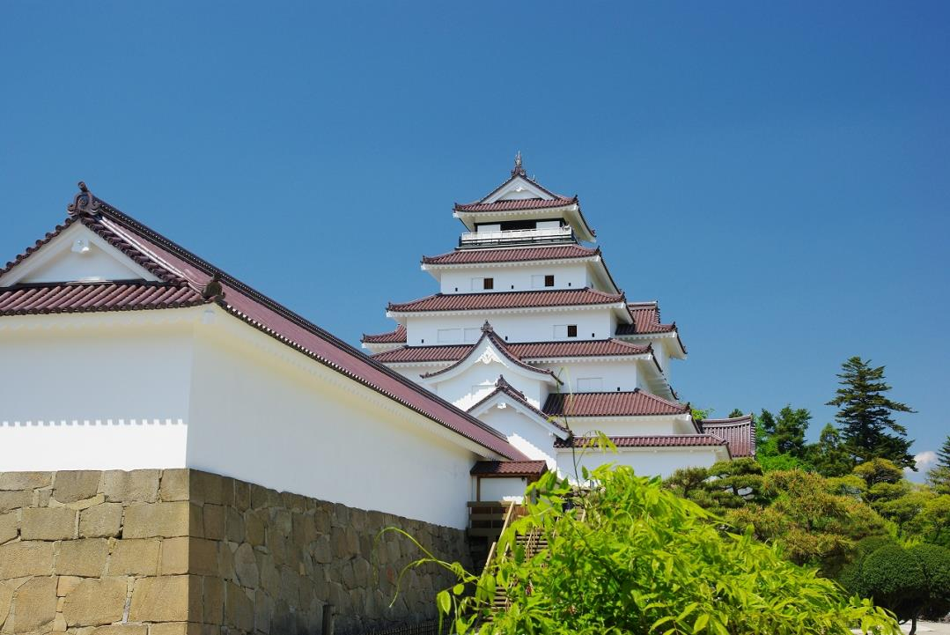

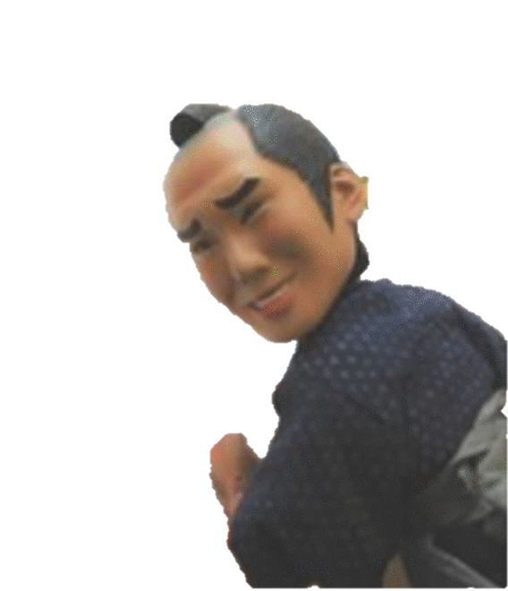
若松っつん

 | 日 時： | 令和元年9月16日（月/祝）
 | 会 場： | 鶴ヶ城体育館
 | 主 催： | 会津ドッジボール協会
 | 後 援： | 会津若松市教育委員会
 |  | 福島民報社
 |  | 福島民友新聞社
 | 特別協賛： | 会津柳津温泉 花ホテル 滝のや
 |  | ホームページ http://hanahotel.jp/

体育館案内図
 | 鶴ヶ城体育館 案内図

 |  | WANO |  |  | 白ニ |  | ゴジラ |  | Aoi |  | ブルイン |  | 新鶴

当日、観客席札を添付します。この資料は、ご参考としてください。
会場入り口は正面階段を上って2Fからとなります。

本宮
OUT

 |  |  |  |  |  |  |  |  |  |  |  |  |  |  | ステージ

GUCKY'S

 |  |  |  | オフィシャル左 |  |  |  |  |  |  |  |  |  | オフィシャル右

城西 |  |  | 1F玄関

 |  |  |  |  |  | 南コート |  | アリーナ |  |  |  | 北コート

 |  |  |  | オフィシャル右 |  |  |  |  |  |  |  |  |  | オフィシャル左

BBA

門田

 |  |  |  |  | 南コート次試合選手待機所 |  |  |  |  | 北コート次試合選手待機所
IN
IN

 |  | 鳥川 |  |  | MAKI☆KITA |  | 永盛 |  | M.U.D.C |  | いいの |  | B.S.K

